工作表1
 |  | 購物車
 |  | 購物車NO

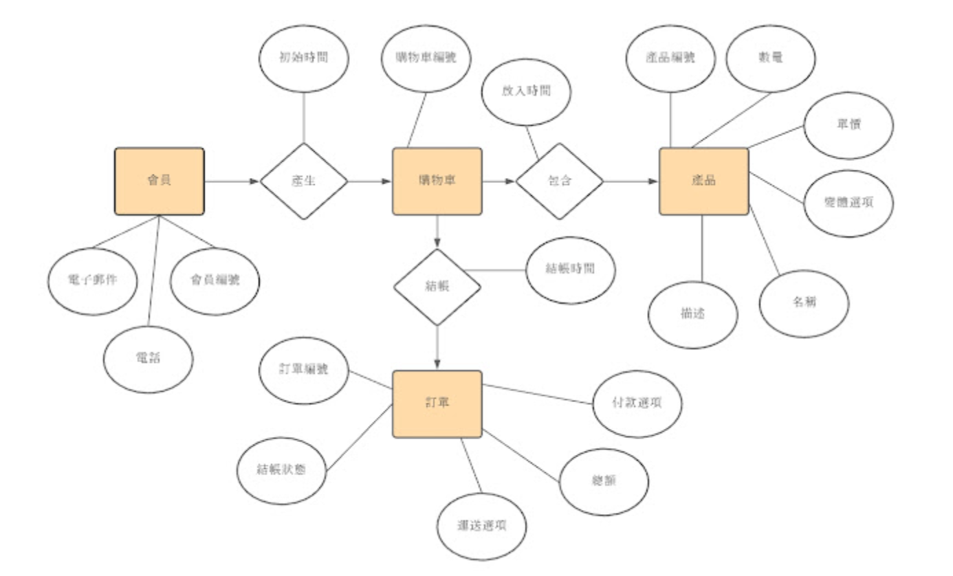
 |  |  |  |  |  | 報價單 | 供應商
 |  | 訂單(購物車) | 訂單明細 | 商品 |  | 供應商NO | 供應商NO
會員 |  | 訂單流水號 | 明細流水號 | 商品NO |  | 商品NO | 供應商名稱
會員NO |  | 訂單NO | 訂單NO | 商品名稱 |  | 單位 | 電話
姓名 |  | 會員NO | 商品NO | 定價 |  | 報價日期 | 地址
密碼 |  | 選購日期 | 售價 | 圖片 |  | 成本
性別 |  | 確認日期 | 數量 | 第一層分類NO
入會日 |  | 是否付款 | 確認 | 第二層分類NO | 商品分類一
生日 |  | 付款方式 |  | 上架日 | 第一層分類NO
電話 |  | 收件人 |  | 下架日 | 分類名稱
地址 |  | 收件人電話 |  | 庫存量
抬頭 |  | 收件人地址 |  |  | 商品分類二
統編 |  | 備註 |  |  | 第二層分類NO
 |  |  |  |  | 子類名稱
 | 留言
 | 訂單流水號
 | 留言流水號
 | 日期時間
 | 回應方
 | 內容

工作表1 (2)
∞
∞
∞
∞
∞
會員v | 購物車v |  | 購物明細v |  |  |  | 存貨v |  | 報價單v |  | 供應商v
會員NO | 購物車NO |  | 購物車NO |  |  |  | 商品NO |  | 供應商NO |  | 供應商NO
姓名 | 會員NO |  | 商品NO |  |  |  | 商品名稱 |  | 商品NO |  | 供應商名稱
∞
帳號 | 建立日期時間 |  | 放入時間 |  |  |  | 定價 |  | 單位 |  | 聯絡人
密碼 | 結帳時間 |  | 售價 |  |  |  | 圖片 |  | 報價日期 |  | 電話
∞
性別 |  |  | 數量 |  |  |  | 第一層分類NO |  | 成本 |  | 地址
入會日 |  |  |  |  |  |  | 第二層分類NO | 商品分類一v
生日 | ??? 結報時間 ?? |  |  |  |  | 出貨狀態v | 第三層分類NO | 第一層分類NO
電話 |  | 銷售發票v |  |  |  | 出貨NO | 上架日 | 分類名稱 |  | 活動
∞
地址 |  | 發票NO |  |  |  | 訂單NO | 下架日 |  |  | 會員NO
∞
電郵 |  | 出貨NO |  |  |  | 出貨狀態 | 庫存量 | 商品分類二v |  | 開始日期
統編 |  | 發票日期 |  |  |  | 時間 |  | 第一層分類NO |  | 結束日期
∞
公司名稱 |  | 會員NO |  |  |  | 地點 |  | 第二層分類NO |  | 活動圖片
∞
 |  |  |  | 出貨v |  | 揀貨明細v |  | 分類名稱
 |  |  |  | 出貨NO |  | 揀貨單NO |  | 商品分類三v
 |  |  |  | 出貨日期 |  | 商品NO |  | 第一層分類NO
∞
留言v | 訂單v |  |  | 出貨員 |  | 訂購數量 |  | 第二層分類NO
訂單NO | 訂單NO |  |  | 揀貨單NO |  |  |  | 第三層分類NO
會員NO | 會員NO |  |  | 會員NO | 揀貨單v |  |  | 分類名稱
∞
留言流水號 | 購物車NO |  |  |  | 揀貨單NO
日期時間 | 總金額 |  |  |  | 揀貨日期
 | 訂單狀態
回應方 | 付款類別NO |  |  |  | 揀貨員
內容 | 帳戶信用卡 |  |  |  | 訂單NO
 | 運送選項
 | 收件人 | 付款類別v
 | 收件人電話 | 付款類別NO
 | 收件人地址 | 方式
 | 確認日期
 | 備註

